系统导出数据
序号 | 提交答卷时间 | 所用时间 | 来源 | 来源详情 | 来自IP | 1、指导老师姓名： | 2、性别： | 3、民族 | 4、身份证号码： | 5、手机： | 6、邮箱： | 7、学校（单位） | 8、指导老师1寸照片 | 9、指导老师资格证书 | 10、您所指导的学员姓名：
1 | 2026/4/28 15:54:19 | 79秒 | 手机提交 | 直接访问 | 61.171.226.21(上海-上海) | 朱玲 | 女 | 汉族 | 310113198809193940 | 13601899328 | dariagreenspan@me.com | 宝山区菊泉学校 | 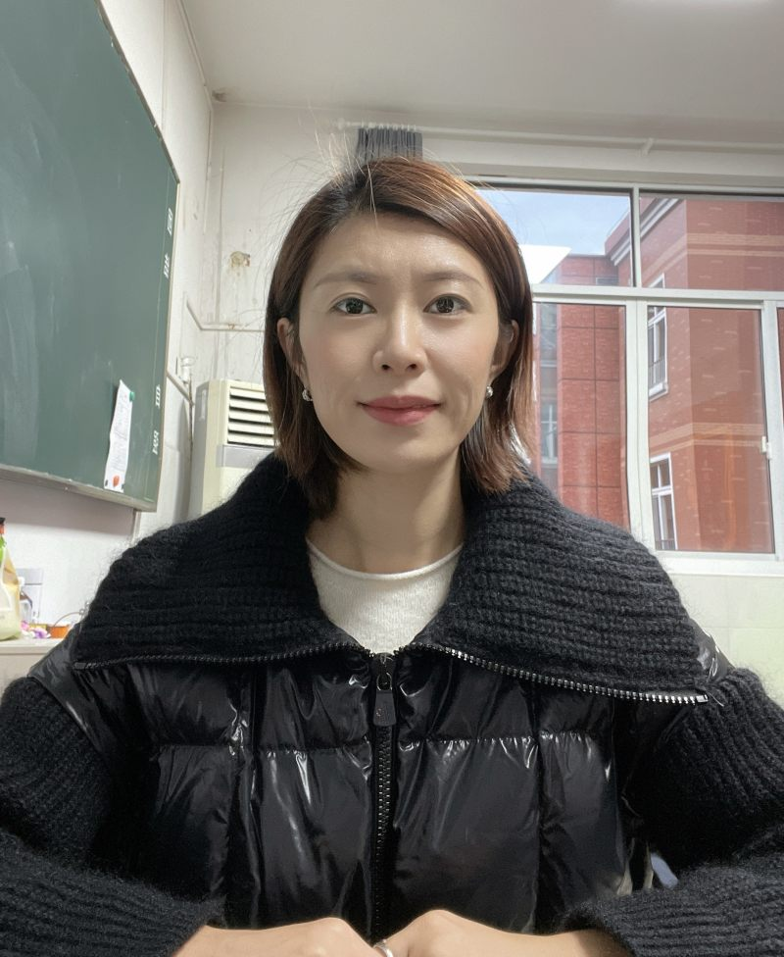 | (空) | 李陟
2 | 2026/4/28 16:59:26 | 121秒 | 微信 |  | 223.89.0.212(河南-濮阳) | 赵会迪 | 女 | 汉族 | 410901199103212026 | 17839330798 | 1270353041@qq.com | 濮阳市油田第六小学 |  | (空) | 张恩铄
3 | 2026/4/28 17:08:17 | 74秒 | 微信 |  | 183.255.65.26(海南-儋州) | 孙碧珠 | 女 | 汉族 | 460004198008050086 | 18789090101 | 371422611@qq.com | 海南省三亚市第三小学 |  | (空) | 邢楚韵
4 | 2026/4/28 18:06:02 | 192秒 | 微信 |  | 180.165.18.103(上海-上海) | 蒋炜玥 | 女 | 汉族 | 31011319980629242X | 13611832254 | 506826100@qq.com | 白玉兰小学 |  | (空) | 张穆清
5 | 2026/4/28 18:57:05 | 55秒 | 微信 |  | 61.171.210.203(上海-上海) | 金静梅 | 女 | 汉族 | 310113197512211103 | 13585561221 | 1205238849@qq.com | 上海吴淞实验学校 | 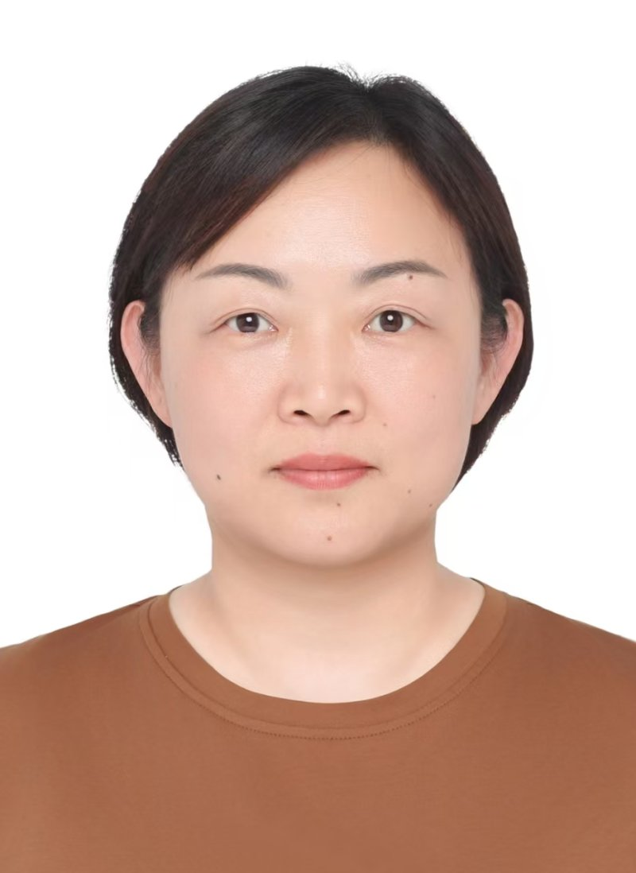 | (空) | 施景轩
6 | 2026/4/28 20:13:29 | 326秒 | 企业微信 |  | 39.144.69.146(海南-海口) | 田丽丝 | 女 | 汉族 | 469023200003060020 | 18876864120 | 1974638842@qq.com | 海口市秀英区长滨小学 |  | (空) | 赵逸丞
7 | 2026/4/28 21:12:48 | 325秒 | 微信 |  | 117.143.162.125(上海-上海) | 牛乐 | 男 | 汉族 | 341224199106101312 | 15821003079 | 15821003079@163.com | 上海市进才中学北校 |  | (空) | 黄纯熙
8 | 2026/4/29 8:30:00 | 135秒 | 链接 | 直接访问 | 58.213.144.98(江苏-南京) | 夏厚林 | 男 | 汉族 | 342622198603064116 | 15250993695 | davidsummer@126.com | 南京外国语学校河西初级中学 | 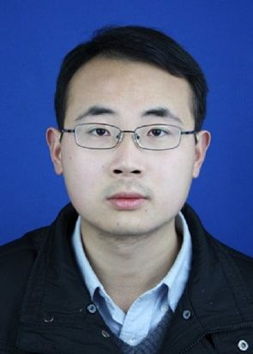 | (空) | 李晟铭
9 | 2026/4/29 8:52:29 | 107秒 | 微信 |  | 114.254.2.70(北京-北京) | 刘强 | 男 | 汉族 | 110224199412062012 | 13436393621 | 790705963@qq.com | 北京小学翡翠城分校 | 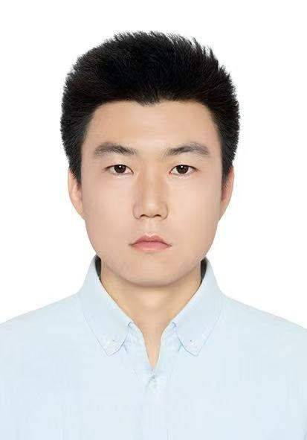 | (空) | 钱辰晔
10 | 2026/4/29 12:03:28 | 110秒 | 手机提交 | 直接访问 | 117.144.204.1(上海-上海) | 余雪 | 女 | 汉族 | 500225198901180727 | 17316390223 | 357907059@qq.com | 上海视觉艺术学院附属松江实验学校 |  | (空) | 黄洛斌
11 | 2026/4/29 13:06:52 | 155秒 | 企业微信 |  | 171.10.67.71(河南-郑州) | 马佳乐 | 女 | 汉族 | 610526200012135529 | 15291935466 | daapear@163.com | 妙小程 |  | (空) | 杨嘉雯
12 | 2026/4/29 13:13:34 | 57131秒 | 链接 | 直接访问 | 180.165.2.11(上海-上海) | 蔡倩男 | 女 | 汉族 | 341224199104210021 | 19955894763 | 874114028@qq.com | 阜阳市阜南县苗集镇杏集九年制学校 |  | 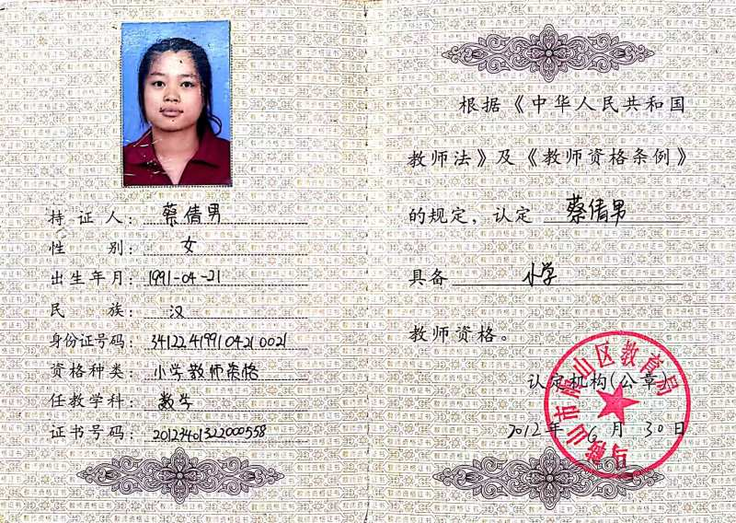 | 吕承宇
13 | 2026/4/29 13:16:17 | 79秒 | 微信 |  | 180.165.2.11(上海-上海) | 刘堂振 | 男 | 汉族 | 341225199002264914 | 19155897588 | 1176026886@qq.com | 阜阳市阜南县鹿城镇第五小学 |  | 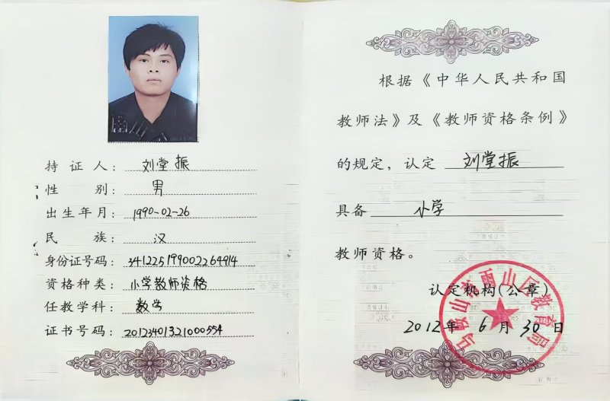 | 吕穹宇
14 | 2026/4/29 14:26:11 | 64秒 | 微信 |  | 58.18.47.98(内蒙古-鄂尔多斯) | 温欣 | 女 | 蒙古族 | 152723199908280080 | 15247795531 | 2198728464@qq.com | 准格尔旗民族中学 | 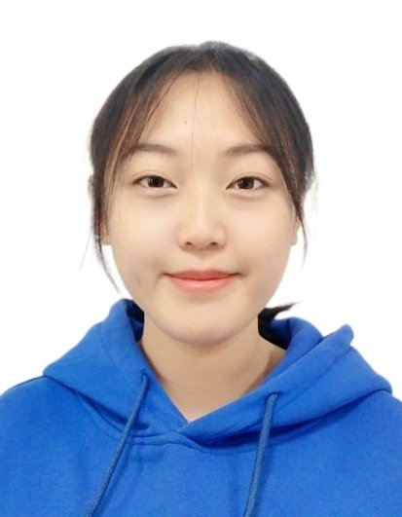 | (空) | 高靖瑄
15 | 2026/4/29 14:50:40 | 81秒 | 企业微信 |  | 39.144.105.5(上海-上海) | 李浩 | 男 | 汉族 | 342601199001015934 | 15800458874 | lihao4@37.com | 上海耕子教育科技有限公司 |  | 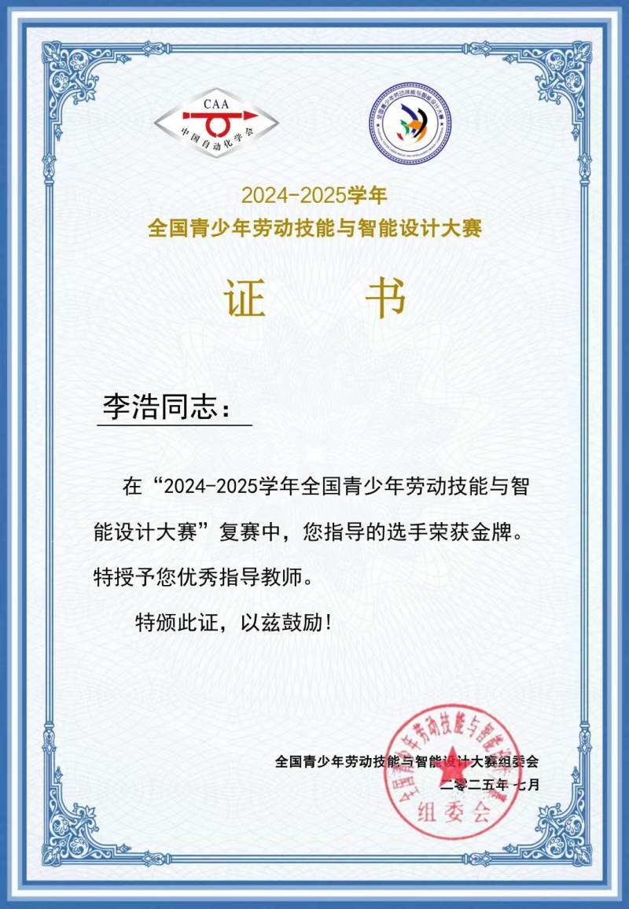 | 张宇轩
16 | 2026/4/29 16:39:45 | 61秒 | 链接 | 直接访问 | 123.139.164.28(陕西-延安) | 何嘉琪 | 女 | 回族 | 650102199609112628 | 15929926701 | 815212505@qq.com | 妙小程 | 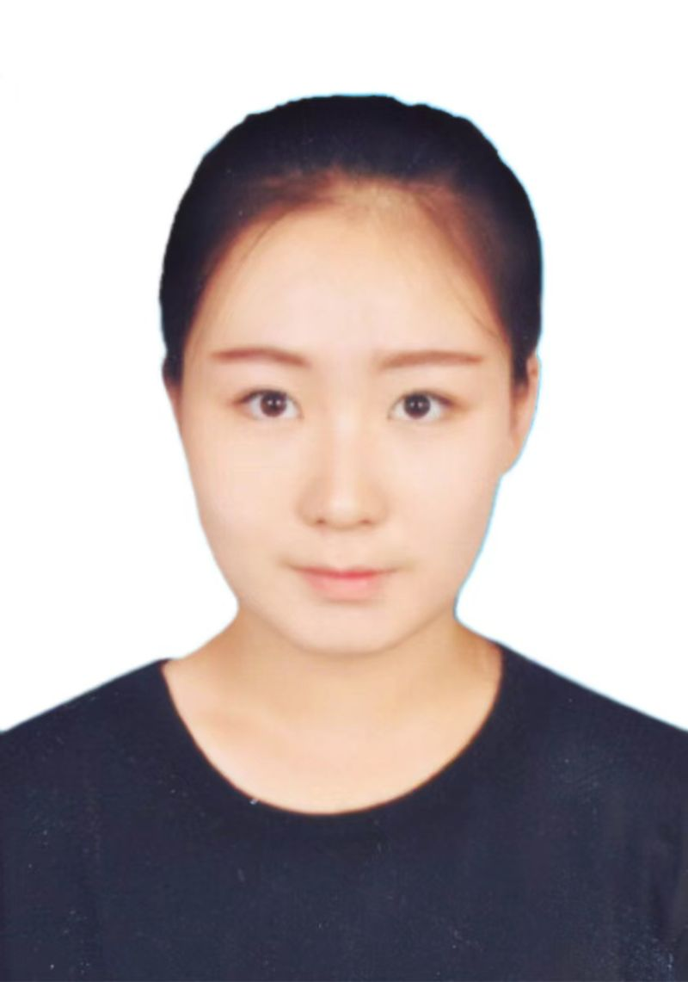 | (空) | 梁凯枫
17 | 2026/4/29 17:56:09 | 80秒 | 链接 | 直接访问 | 123.139.164.28(陕西-延安) | 何嘉琪 | 女 | 回族 | 650102199609112628 | 15929926701 | 815212505@qq.com | 妙小程 |  | (空) | 杨芸霏
19 | 2026/4/29 19:22:07 | 570秒 | 微信 |  | 221.218.225.40(北京-北京) | 毕木蕊 | 女 | 汉族 | 110224197511304022 | 13522329150 | bimurui1975@126.com | 北京市大兴区魏善庄镇第一中心小学 |  | 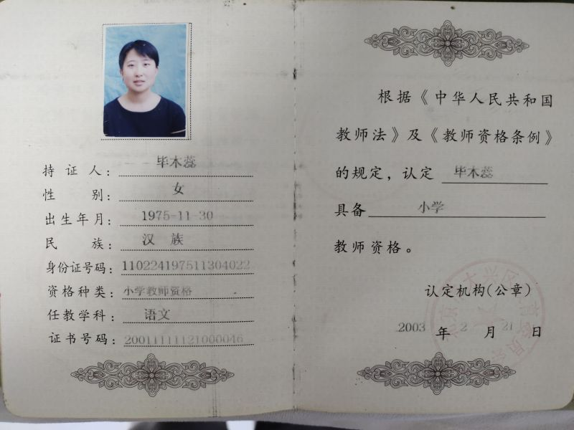 | 苗家语
20 | 2026/4/30 8:22:29 | 166秒 | 链接 | 直接访问 | 116.228.69.162(上海-上海) | 田佳勇 | 男 | 汉族 | 36242819980811061X | 16621222334 | 1187284170@qq.com | 上海市嘉定区新城实验中学 |  | 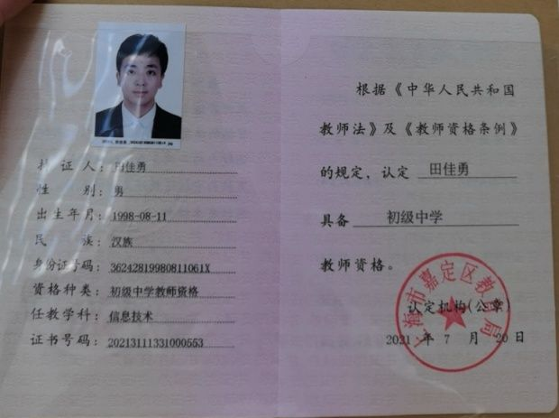 | 张济舟
21 | 2026/4/30 13:25:07 | 149秒 | 微信 |  | 223.73.132.37(广东-佛山) | 冯小青 | 女 | 汉族 | 440603198108184228 | 13929990460 | 303232062@qq.com | 佛山市禅城区玫瑰小学 |  | (空) | 周晋毅
22 | 2026/4/30 21:04:43 | 328秒 | 微信 |  | 39.144.238.38(安徽-芜湖) | 张玲玲 | 女 | 汉族 | 342623198901063628 | 18325305931 | 327017009@qq.com | 安徽省无为市蜀山中心小学 | 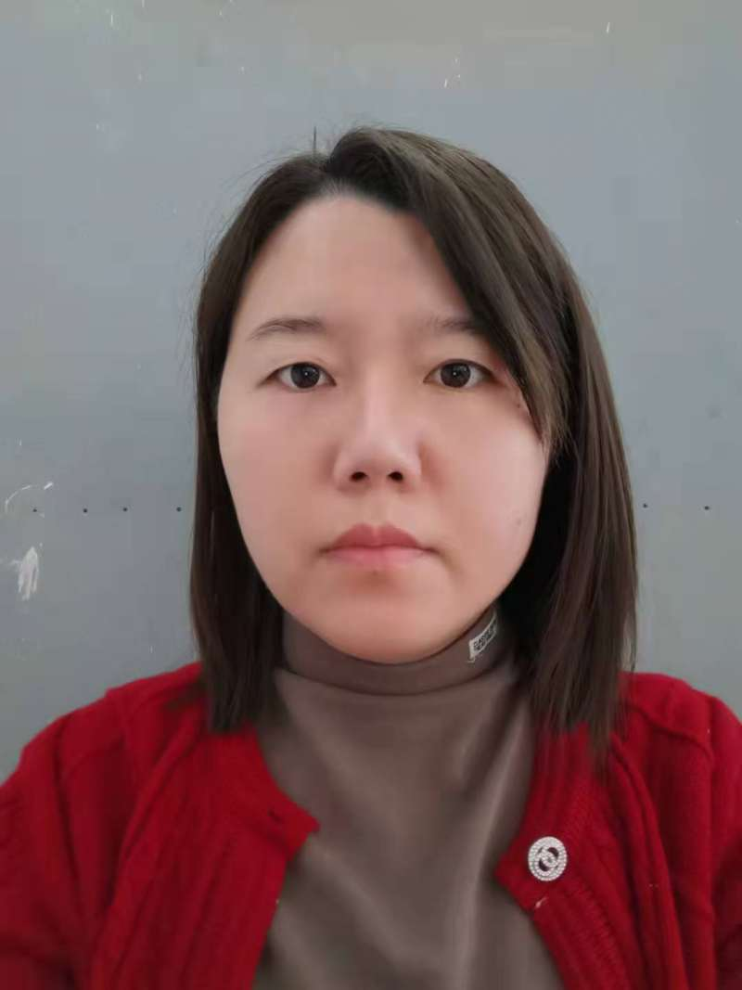 | (空) | 周茂行
23 | 2026/5/4 10:37:31 | 401秒 | 微信 |  | 60.13.219.9(新疆-巴音郭楞) | 陆林 | 女 | 汉族 | 652301197312150321 | 13667501390 | 271919018@qq.com | 巴州石油第一中学 | 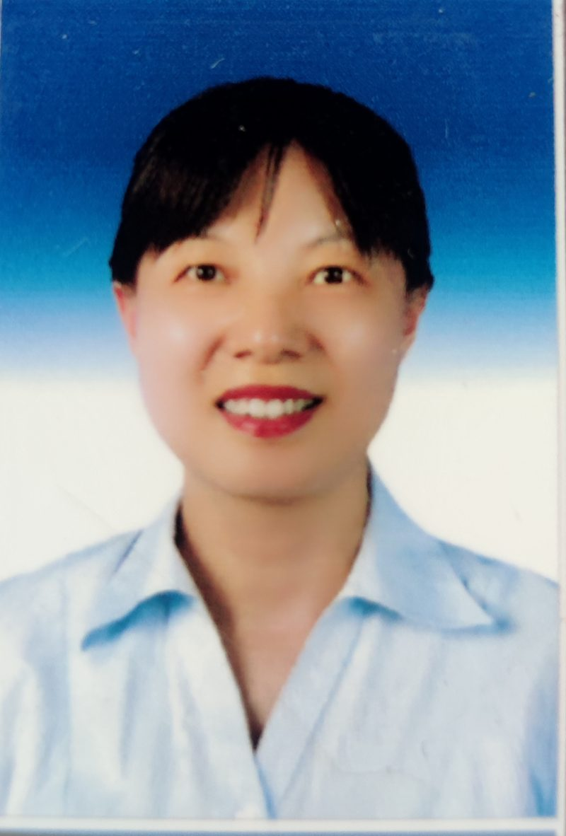 | (空) | 梁宇轩
24 | 2026/5/6 7:53:20 | 108秒 | 链接 | 直接访问 | 39.170.42.35(浙江-杭州) | 应天杭 | 男 | 汉族 | 330103198304300019 | 18057105700 | 19914700@qq.com | 杭州市慧澜中学 | 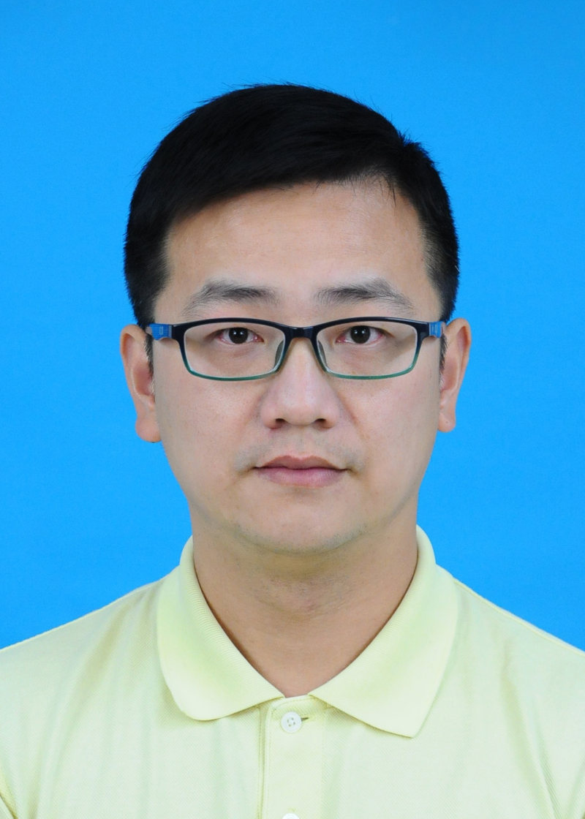 | (空) | 金荣喆

